List1
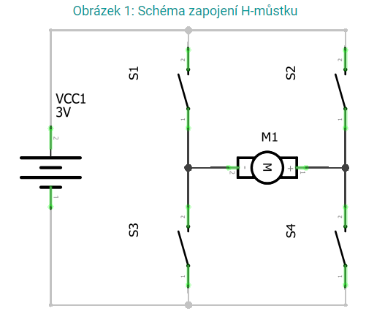
Přehled všech možných stavů H-můstku | Spínač |  |  |  | Popis stavu
 | S1 | S2 | S3 | S4
Legenda: | 1 | 1 | 1 | 1 | Zkrat
0 - rozepnutý spínač | 1 | 1 | 1 | 0 | Zkrat
1 - sepnutý spínač | 1 | 1 | 0 | 1 | Zkrat
 | 1 | 1 | 0 | 0 | Rozpojený obvod
 | 1 | 0 | 1 | 1 | Zkrat
 | 1 | 0 | 1 | 0 | Zkrat
 | 1 | 0 | 0 | 1 | Motor se otáčí v jednom směru
 | 1 | 0 | 0 | 0 | Rozpojený obvod
 | 0 | 1 | 1 | 1 | Zkrat
 | 0 | 1 | 1 | 0 | Motor se otáčí v druhém směru
 | 0 | 1 | 0 | 1 | Zkrat
 | 0 | 1 | 0 | 0 | Rozpojený obvod
 | 0 | 0 | 1 | 1 | Rozpojený obvod
 | 0 | 0 | 1 | 0 | Rozpojený obvod
 | 0 | 0 | 0 | 1 | Rozpojený obvod
 | 0 | 0 | 0 | 0 | Rozpojený obvod

